Sheet1
1 拖尾的应用：
 | 1 需要在挂接拖尾的节点下创建一个空的 Game Object ，按照规模命名 ，加入 拖尾修改器
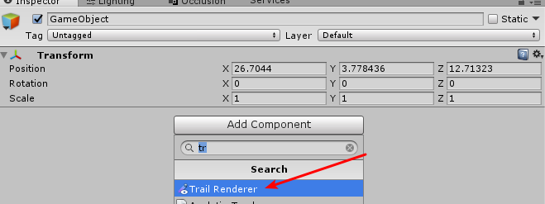

 | 2 确定可用项 （不做说明的选项一律默认）
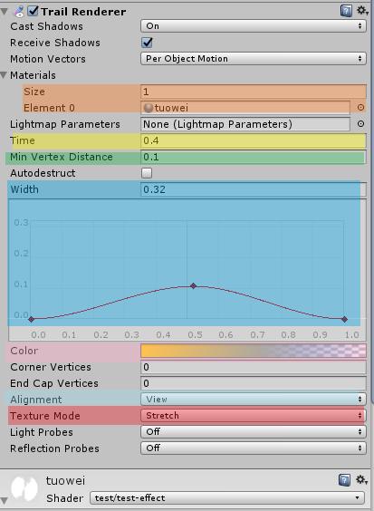
 |  |  | 不可调节：这些都默认

 |  |  | 可调节：只能添加一个材质球

 |  |  | 可调节：控制拖尾长度
 |  |  | 可调节：数值只能高不能低

 |  |  | 可调节： 可以调节上面的 width数据，或者控制下面曲线，来调节宽度

 |  |  | 可调节： 控制拖尾的颜色和透明度

 |  |  | 可调节： view 面向相机， local 是跟随父节点方向
 |  |  | 不可调节：使用拉伸模式

 | 3 材质球使用
 |  | 1 需要制定的材质球
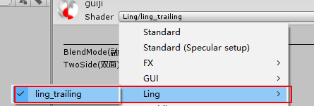

 |  | 2 材质球说明
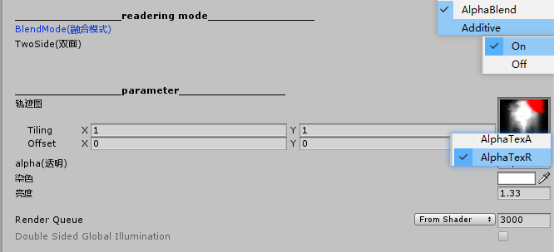
 |  |  |  | blend混合 Add混合加亮 模式控制
 |  |  |  | 是否双面渲染控制

 |  |  |  | 拖尾图，可以是rgba 或者rgb ，图是上下制作

 |  |  |  | AlpahaTexA:A通道控制透明， AlphaTexR : R通道控制透明
 |  |  |  | 颜色控制
 |  |  |  | 控制亮度
 |  |  |  | 控制渲染层级

